Pregunta 1
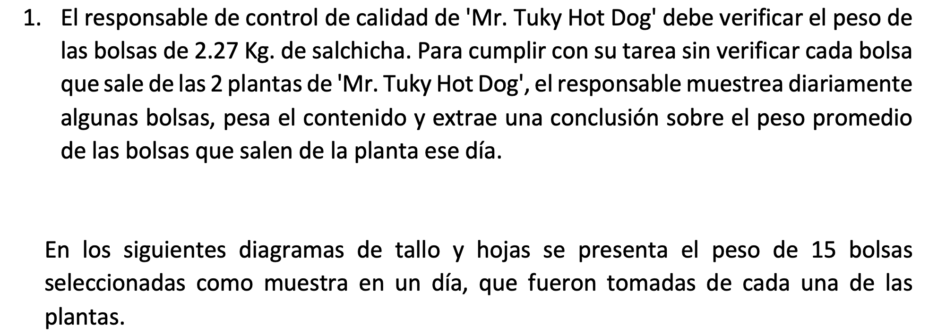

 |  |  |  |  |  |  |  |  |  |  | DATOS

 |  |  |  |  |  |  |  |  |  |  | Planta 1 |  | Planta 2
 |  |  |  |  |  |  |  |  |  | 1 | 2.15 |  | 2.25 | 1
 |  |  |  |  |  |  |  |  |  | 1 | 2.18 |  | 2.27 | 1
 |  |  |  |  |  |  |  |  |  | 1 | 2.19 |  | 2.27 | 2
 |  |  |  |  |  |  |  |  |  | 2 | 2.19 |  | 2.27 | 3
 |  |  |  |  |  |  |  |  |  | 3 | 2.19 |  | 2.27 | 4
 |  |  |  |  |  |  |  |  |  | 4 | 2.19 |  | 2.27 | 5
 |  |  |  |  |  |  |  |  |  | 1 | 2.21 |  | 2.27 | 6
 |  |  |  |  |  |  |  |  |  | 1 | 2.27 |  | 2.27 | 7
 |  |  |  |  |  |  |  |  |  | 2 | 2.27 |  | 2.36 | 1
 |  |  |  |  |  |  |  |  |  | 3 | 2.27 |  | 2.40 | 1
 |  |  |  |  |  |  |  |  |  | 4 | 2.27 |  | 2.40 | 2
 |  |  |  |  |  |  |  |  |  | 5 | 2.27 |  | 2.49 | 1
 |  |  |  |  |  |  |  |  |  | 6 | 2.27 |  | 2.50 | 1
 |  |  |  |  |  |  |  |  |  | 1 | 2.30 |  | 2.56 | 1
 |  |  |  |  |  |  |  |  |  | 1 | 2.33 |  | 2.71 | 1

PARA LA PLANTA 2

1. RANGO | 0.46

2. clases | 4.9069751626
k | 5
3. amplitud de clase |  | 0.092

CLASES | Limite inferior | Limite Superior | Mci | Frecuencia Absoluta | Frecuencia Relativa | Frecuencia Acumulada | Frecuencia Relativa Acumulada | Mci*fi | (Mci-media)^2*fi | Abs(mci-media)*fi | Mayor que | Menor que
1 | 2.25 | 2.342 | 2.296 | 8 | 53.33% | 8 | 53.333% | 18.368 | 0.058984675556 | 0.68693333333 | 15 | 0
2 | 2.342 | 2.434 | 2.388 | 3 | 20.00% | 11 | 73.333% | 7.164 | 0.00011285333333 | 0.0184 | 7 | 8
3 | 2.434 | 2.526 | 2.48 | 2 | 13.33% | 13 | 86.667% | 4.96 | 0.019260302222 | 0.19626666667 | 4 | 11
4 | 2.526 | 2.618 | 2.572 | 1 | 6.67% | 14 | 93.333% | 2.572 | 0.036150684444 | 0.19013333333 | 2 | 13
5 | 2.618 | 2.71 | 2.664 | 1 | 6.67% | 15 | 100.000% | 2.664 | 0.079599217778 | 0.28213333333 | 1 | 14
 |  |  |  | 15 | 100% |  |  | 35.728 | 0.19410773333 | 1.3738666667

MEDIDAS DE TENDENCIA CENTRAL |  |  |  | Qk= Li+ ((K*N)/4 – Fi-1)/fi *ai

1. MEDIA | 2.3818666667 |  |  | Cuartiles |  |  | PERCENTILES |  |  |  | DECILES |  |  | Medidas de dispersión

2. MEDIANA | 2.273 |  |  | Q1 | 2.293125 |  | P5 | 2.258625 |  |  | D5 | 2.33625 |  | Desv estandar muestral de datos agrupados | 0.12
N | 15 |  |  | K*N/4 | 3.75 |  | K*N/100 | 0.75 |  |  | K*N/10 | 7.5 |  | Desv estandar poblac de datos agrupados | 0.11
N/2 | 7.5 |  |  | Li | 2.25 |  | Li | 2.25 |  |  | Li | 2.25 |  | Varianza muestral de datos agrupados | 0.01386
Clase de la mediana | 3 |  |  | fi | 8 |  | fi | 8 |  |  | fi | 8 |  | Varianza poblacional de datos agrupados | 0.01294
Li | 2.434 |  |  | Fi-1 | 0 |  | Fi-1 | 0 |  |  | Fi-1 | 0 |  | Desviación media de datos agrupados | 0.09159
fi | 2 |  |  | amplitud | 0.092 |  | Amplitud | 0.092 |  |  | amplitud | 0.092 |  | CV para datos agrupados | 4.9436%
Fi-1 | 11
amplitud | 0.092 |  |  | Q2 | 2.33625 |  | P50 | 2.33625 |  |  | D10 | 2.71
 |  |  |  | K*N/4 | 7.5 |  | K*N/100 | 7.5 |  |  | K*N/10 | 15
3. MODA | 2.3036666667 |  |  | Li | 2.25 |  | Li | 2.25 |  |  | Li | 2.618
clase modal | 1 |  |  | fi | 8 |  | fi | 8 |  |  | fi | 1
Li | 2.25 |  |  | Fi-1 | 0 |  | Fi-1 | 0 |  |  | Fi-1 | 14
fi | 8 |  |  | amplitud | 0.092 |  | Amplitud | 0.092 |  |  | amplitud | 0.092
fi+1 | 3
fi-1 | 1 |  |  | Q3 | 2.4455 |  | P95 | 2.641
amplitud | 0.092 |  |  | K*N/4 | 11.25 |  | K*N/100 | 14.25
 |  |  |  | Li | 2.434 |  | Li | 2.618
 |  |  |  | fi | 2 |  | fi | 1
 |  |  |  | Fi-1 | 11 |  | Fi-1 | 14
 |  |  |  | amplitud | 0.092 |  | Amplitud | 0.092
HISTOGRAMA

 |  |  |  |  |  |  |  |  |  |  |  |  | DIAGRAMA DE CAJA Y BRAZO

 |  |  |  |  |  |  |  |  |  |  |  |  | 2.0645625 |  | 2.293125 | 2.3818666667 | 2.4455 | 2.6740625
 |  |  |  |  |  |  |  |  |  |  |  |  |  |  | Q1 | media | Q3

 |  |  |  |  |  |  |  |  |  |  |  |  | 1. rango intercuartil |  | 0.152375
POLIGONO DE FRECUENCIA
DIAGRAMA DE PUNTOS
 |  |  |  |  |  |  |  |  |  |  |  |  | Li | 2.0645625
 |  |  |  |  |  |  |  |  |  |  |  |  | Ls | 2.6740625

